©一周进步
©版权声明 B站的小伙伴你好，感谢遇见爱学习的你，如果想了解更多内容，可以点击右侧图片进入一周进步官网，里面有更多知识等你学习👉 此外，还需要严肃的和大家声明几点： 本课程虽然在B站免费提供给大家，但版权仍归一周进步所有，未经书面同意私自录制、转载传播等行为均属侵权行为。 一周进步官网平台上所有内容，包括但不限于视频、文字、图片均由一周进步或其他权利人依法拥有其知识产权，包括但不限于著作权、商标权、专栏权等。未经一周进步的明确书面特别授权，任何人不得为任何目的使用以及向任何自然人或单位提供出售、营销、出版或利用一周进步官网上提供的任何内容或服务。 如有违反者，将承担由此给一周进步或其他权利人造成的一切损失。 祝大家学习愉快 | 

开始


开始吧 >

函数思想
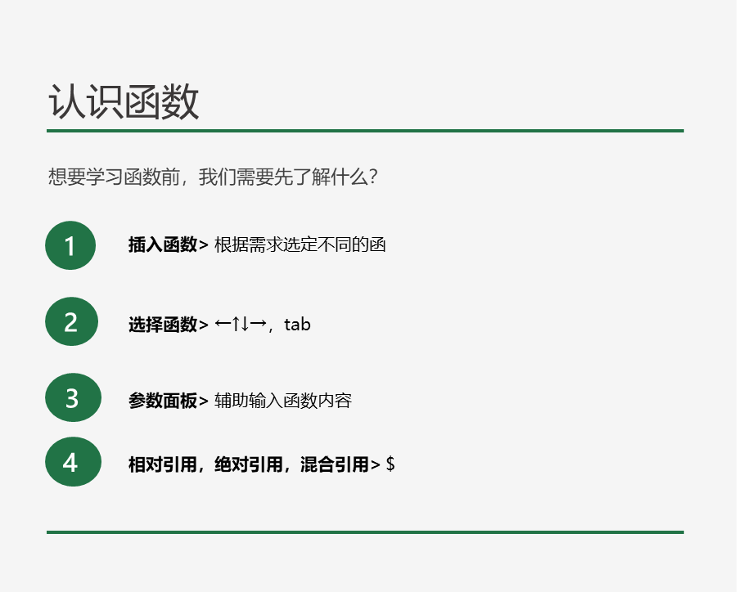
产品 | 部门1 | 部门2 | 部门3 | 部门4 | 部门5 | 部门6 | 合计
产品1 | 77 | 38 | 77 | 82 | 88 | 42 | 404
产品2 | 94 | 38 | 72 | 72 | 12 | 93 | 381
产品3 | 82 | 99 | 49 | 64 | 16 | 48 | 358
产品4 | 43 | 91 | 65 | 44 | 26 | 99 | 368
产品5 | 49 | 89 | 37 | 95 | 98 | 15 | 383
产品6 | 54 | 36 | 85 | 93 | 89 | 89 | 446
产品7 | 56 | 67 | 35 | 36 | 42 | 45 | 281
产品8 | 64 | 16 | 91 | 86 | 28 | 22 | 307
产品9 | 49 | 70 | 37 | 32 | 99 | 96 | 383
产品10 | 26 | 14 | 90 | 47 | 23 | 91 | 291
产品11 | 44 | 64 | 38 | 53 | 66 | 20 | 285
产品12 | 16 | 70 | 58 | 66 | 53 | 85 | 348
产品13 | 98 | 90 | 14 | 95 | 63 | 17 | 377
产品14 | 34 | 20 | 20 | 99 | 22 | 59 | 254
产品15 | 44 | 26 | 50 | 29 | 34 | 75 | 258
产品16 | 13 | 26 | 15 | 90 | 55 | 89 | 288
产品17 | 11 | 65 | 53 | 94 | 83 | 30 | 336
产品18 | 97 | 37 | 40 | 63 | 10 | 18 | 265
合计 | 951 | 956 | 926 | 1240 | 907 | 1033 | 6013

九九乘法表

 | 1 | 2 | 3 | 4 | 5 | 6 | 7 | 8 | 9
1
2
3
4
5
6
7
8
9

